Početna strana

Ispit iz predmeta Algoritmi i strukture podataka
Datum: | 2022-01-26 |  |  |  |  |  |  |  | (odabrati)
 |  |  |  |  |  |  |  |  | II parcijalni
 |  |  |  |  |  |  |  |  | Intgralno

Ime
Prezime
BrojIndeksa

Nakon završetka ispita, potrebno je poslati samo ovaj Excel fajl na FTP server (bez VS projekta)

 |  | Teorija | Sortiranja | Teorija | Dijsktra | Haširanje
 | Vrsta ispita | Z1 | Z2 | Z3 | Z4 | Z5 | Ukupno | Vrijeme izrade
 | Integralni ispit | 15 | 25 | 20 | 20 | 20 | 100 | 1h 30 min
 | II parcijalni ispit |  |  | 20 | 20 | 20 | 60 | 1h 00 min

 | Sadržaj ekrana (monitora) je pod video nadzorom preko namjenskog softvera.

1. Teorija kompl
1 | Date su sljedeće funkcije. Koji je stepen tih funkcija:

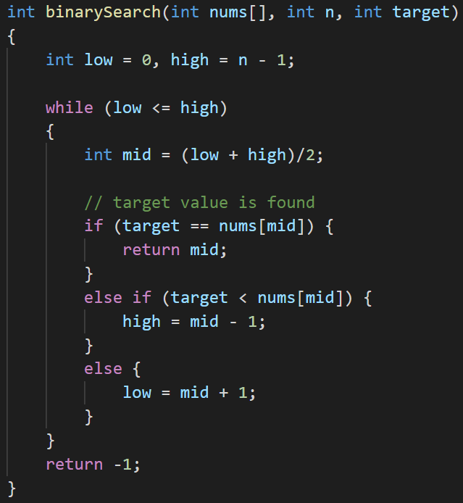
A

$$O(Log n)$$

$$O(Log n)$$
$$O(n)$$
$$O(n^{2})$$
$$O(n^{3})$$
$$O(n^{4})$$
$$O(n Log n)$$
O$(\frac{n}{2})$
$$O(2^{n})$$
O($n^{n})$
B
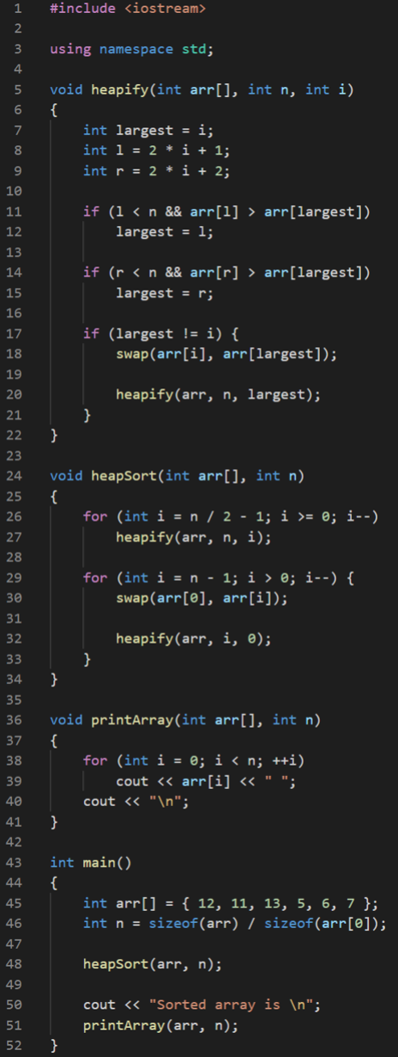

$$O(Log n)$$

$$O(n Log n)$$

$$O(n)$$

$$O(n Log n)$$

3. Teorija graf
1 | Kojim redoslijedom se posjećuju vrhovi usmjerenog grafa pomoću DFS algoritma ako je vrh 1 označen kao početni vrh.
2 | Kojim redoslijedom se posjećuju vrhovi usmjerenog grafa pomoću BFS algoritma ako je vrh 4 označen kao početni vrh.
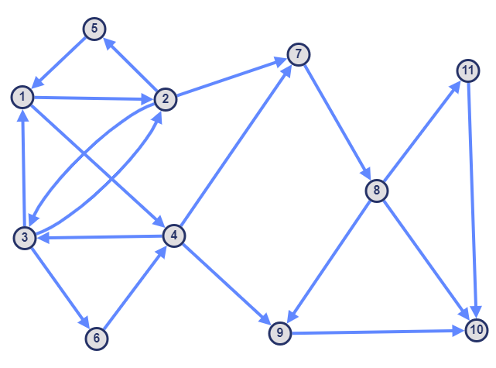

 |  |  | DFS: 1,2,7,8,11,10,3,6,4,9,5

 |  |  | BFS: 4,3,7,9,1,2,6,8,10,5,11

2 | Pomoću Prim algoritama za početni vrh 5 označite ivice u minimalno razapinjuće stablo. | npr. a, b, c, d, e, f, g, h

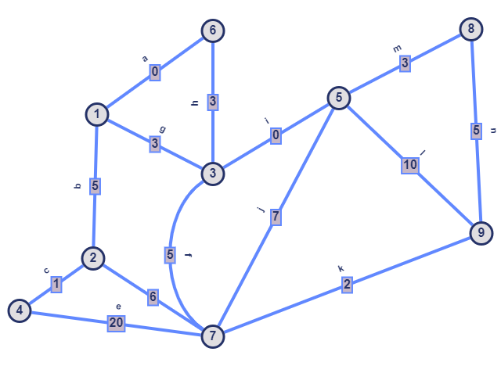

 |  |  | Stablo:i,h,a,b,c,m,n,k

5. Hashing
Zadatak. Hashing
 | Implementirajte ATP Hashing sa ulančavanjem koristeći za datu hash funkciju. |  |  | Ulaz u hash funkciju je tacka u 2D prostoru (objekat strukture Tacka2D)
 | Implementirajte funkciju main:
 |  | - instancirajte objekat tipa ATP Hashing
 |  | - dodajte 10 elemenata u ATP
 |  | - uklonite 10 elemenata iza ATP-a |  |  | struct Tacka2D
$$h\left(k\right)=\sqrt{{\frac{\left(x+y \right)}{2}}^{2}}mod n$$
 |  |  |  |  | {
 |  |  |  |  |  | int x;
 |  |  |  |  |  | int y;
 |  |  |  |  | };

 |  |  | n - veličina niza

 | Implementacija ListePov (sa osnovnim funkcijama) je data u fajlu.
 | Code snimite u fajl ispod. Dupli klik na ikonicu hashing_code.txt otvara fajl u editoru. Nakon što kopirate code iz Visual Studija u notepad editor dovoljno je klinuti save, te zatvoriti notepad editor.

 | Ponovo otvorite notepad fajl kako biste provjerili jel sadržai ispravno sačuvan.

